Datos personales
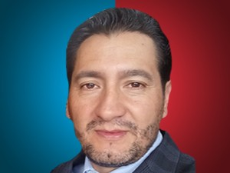

Nombres: | Manuel Eliceo
Apellidos: | Alvarado Iñamagua
Facebook: | https://www.facebook.com/manuel.alvaradoinamagua
Twitter: | @manalvarado83
Descripción:

